概要
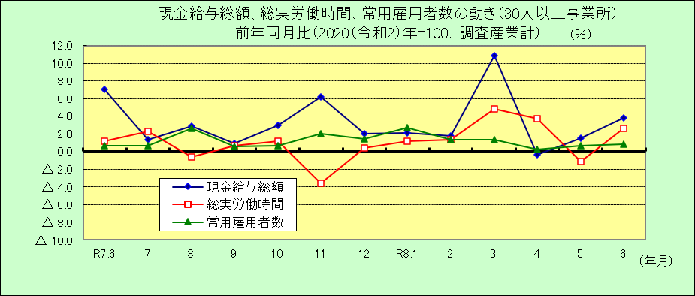
Ⅰ 結 果 の 概 況 （調査産業計）

 | 事業所規模 常用労働者５人以上

 | （１）賃金の動き

 |  | ・一人平均月間現金給与総額は524,973円で、前年同月比2.8％の増加となりました。（２か月連続増加）

 |  | ・きまって支給する給与は281,219円で、前年同月比3.8％の増加となりました。（30カ月連続増加）

 |  | ・所定内給与は260,800円で、前年同月比3.6％の増加となりました。（36カ月連続増加）

 | （２）労働時間の動き

 |  | ・一人平均月間総実労働時間は147.9時間で、前年同月比0.3％の減少となりました。（２カ月連続減少）

 |  | ・所定内労働時間は136.7時間で、前年同月比0.9％の減少となりました。（３カ月連続減少）

 |  | ・所定外労働時間は11.2時間で、前年同月比8.7％の増加となりました。（６カ月連続増加）

 | （３）雇用の動き

 |  | ・常用労働者数は360,160人で、前年同月比0.5％の増加となりました。（17カ月連続増加）

 |  | ・パートタイム労働者比率は28.8％で、前年同月差2.7ﾎﾟｲﾝﾄの増加となりました。

 |  | ・労働異動率では、入職率は2.00％、離職率は1.55％で、0.45ﾎﾟｲﾝﾄの入職超過となりました。

 | 事業所規模 常用労働者３０人以上

 | （１）賃金の動き

 |  | ・一人平均月間現金給与総額は617,418円で、前年同月比3.8％の増加となりました。（２カ月連続増加）

 |  | ・きまって支給する給与は304,861円で、前年同月比4.3％の増加となりました。（30カ月連続増加）

 |  | ・所定内給与は277,916円で、前年同月比4.0％の増加となりました。（30カ月連続増加）

 | （２）労働時間の動き

 |  | ・一人平均月間総実労働時間は154.6時間で、前年同月比2.6％の増加となりました。（２カ月ぶりの増加）

 |  | ・所定内労働時間は140.4時間で、前年同月比1.2％の増加となりました。（２カ月ぶりの増加）

 |  | ・所定外労働時間は14.2時間で、前年同月比20.3％の増加となりました。（６カ月連続増加）

 | （３）雇用の動き

 |  | ・常用労働者数は206,181人で、前年同月比0.8％の増加となりました。（17カ月連続増加）

 |  | ・パートタイム労働者比率は25.2％で、前年同月差0.6ﾎﾟｲﾝﾄの増加となりました。

 |  | ・労働異動率では、入職率は1.72％、離職率は1.30％で、0.42ﾎﾟｲﾝﾄの入職超過となりました。

